微生信示例340
group | value | 微生信，您身边的数据分析，可视化专家
All | 20.54 | https://www.bioinformatics.com.cn/basic_facet_histogram_plot
All | 5.908
All | 2.321 | 输出示例图
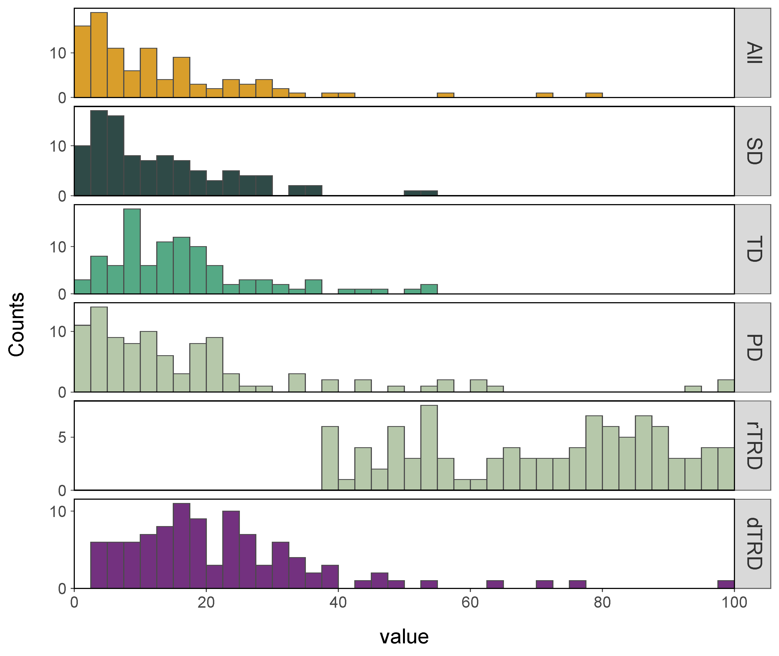
All | 0.855
All | 28.044
All | 23.01
All | 20.948
All | 3.833
All | 3.385
All | 19.845
All | 0.956
All | 18.242
All | 4.5
All | 28.534
All | 3.516
All | 6.838
All | 2.622
All | 6.583
All | 12.285
All | 4.339
All | 2.442
All | 0.177
All | 1.849
All | 1.254 | 注意：
All | 15.33
All | 4.736
All | 13.985 | 使用问题，或数据分析合作意向
All | 32.508 | 请微信扫码联系我们

All | 4.778
All | 10.442
All | 2.37
All | 4.813
All | 2.473
All | 71.694
All | 6.582
All | 10.934
All | 28.188
All | 26.509
All | 28.882
All | 32.22
All | 9.756
All | 16.842
All | 6.784
All | 3.947
All | 6.723
All | 15.702
All | 3.195
All | 2.986
All | 4.191
All | 13.998
All | 16.173
All | 17.655
All | 7.099
All | 6.343
All | 6.695
All | 3.494
All | 25.71
All | 23.476
All | 8.14
All | 11.289
All | 2.467
All | 0.613
All | 12.683
All | 3.641
All | 1.821
All | 0.046
All | 11.211
All | 3.168
All | 10.873
All | 17.432
All | 16.6
All | 6.236
All | 14.106
All | 2.737
All | 2.638
All | 40.715
All | 15.217
All | 39.321
All | 11.591
All | 24.97
All | 25.58
All | 30.875
All | 9.404
All | 78.197
All | 56.242
All | 15.53
All | 0.51
All | 11.916
All | 4.885
All | 8.565
All | 7.731
All | 10.228
All | 0.639
All | 16.966
All | 6.43
All | 2.222
All | 7.784
All | 23.054
All | 10.708
All | 11.467
SD | 18.762
SD | 54.311
SD | 33.278
SD | 34.421
SD | 5.468
SD | 16.952
SD | 1.3
SD | 23.59
SD | 3.734
SD | 3.259
SD | 14.279
SD | 22.02
SD | 4.973
SD | 1.097
SD | 11.245
SD | 15.361
SD | 27.191
SD | 3.488
SD | 6.271
SD | 0.557
SD | 12.753
SD | 5.217
SD | 0.692
SD | 14.774
SD | 24.926
SD | 19.223
SD | 16.677
SD | 26.124
SD | 3.285
SD | 8.197
SD | 24.887
SD | 8.638
SD | 5.501
SD | 5.774
SD | 4.382
SD | 27.597
SD | 17.28
SD | 12.79
SD | 10.204
SD | 21.676
SD | 7.159
SD | 27.811
SD | 10.561
SD | 7.172
SD | 0.384
SD | 2.709
SD | 2.355
SD | 9.137
SD | 5.596
SD | 5.319
SD | 24.863
SD | 8.994
SD | 5.011
SD | 11.675
SD | 10.945
SD | 7.55
SD | 25.932
SD | 14.829
SD | 36.894
SD | 35.205
SD | 11.041
SD | 9.758
SD | 3.287
SD | 13.601
SD | 3.579
SD | 13.254
SD | 3.14
SD | 16.954
SD | 21.342
SD | 1.761
SD | 27.618
SD | 51.225
SD | 9.586
SD | 10.452
SD | 1.928
SD | 3.596
SD | 5.1
SD | 28.723
SD | 24.108
SD | 5.602
SD | 2.746
SD | 17.949
SD | 26.863
SD | 16.423
SD | 5.986
SD | 3.125
SD | 3.952
SD | 5.444
SD | 4.445
SD | 18.708
SD | 6.579
SD | 3.212
SD | 1.66
SD | 0.964
SD | 8.262
SD | 14.045
SD | 15.658
SD | 17.547
SD | 5.799
SD | 4.947
TD | 16.734
TD | 17.503
TD | 13.52
TD | 20.875
TD | 46.825
TD | 42.022
TD | 18.149
TD | 29.455
TD | 9.079
TD | 8.767
TD | 20.801
TD | 10.161
TD | 4.107
TD | 15.545
TD | 11.149
TD | 7.475
TD | 35.688
TD | 15.004
TD | 10.605
TD | 7.62
TD | 36.162
TD | 43.104
TD | 21.807
TD | 8.661
TD | 4.229
TD | 50.418
TD | 8.326
TD | 22.07
TD | 14.627
TD | 14.893
TD | 7.482
TD | 19.798
TD | 7.574
TD | 7.117
TD | 5.241
TD | 7.526
TD | 10.228
TD | 25.037
TD | 1.926
TD | 12.755
TD | 26.248
TD | 3.985
TD | 17.637
TD | 4.822
TD | 53.365
TD | 18.493
TD | 9.621
TD | 7.774
TD | 13.692
TD | 22.357
TD | 6.948
TD | 1.634
TD | 27.833
TD | 13.549
TD | 3.168
TD | 13.217
TD | 28.962
TD | 2.734
TD | 30.56
TD | 19.716
TD | 18.418
TD | 30.281
TD | 16.317
TD | 20.376
TD | 22.663
TD | 15.232
TD | 26.939
TD | 16.448
TD | 18.561
TD | 52.672
TD | 11.603
TD | 7.542
TD | 9.517
TD | 18.078
TD | 17.287
TD | 35.41
TD | 12.109
TD | 13.116
TD | 3.786
TD | 17.693
TD | 7.749
TD | 14.51
TD | 17.043
TD | 15.312
TD | 16.598
TD | 1.432
TD | 8.876
TD | 14.208
TD | 13.877
TD | 9.241
TD | 8.799
TD | 16.896
TD | 4.19
TD | 7.97
TD | 5.454
TD | 7.748
TD | 15.334
TD | 32.973
TD | 8.278
TD | 24.58
PD | 18.918
PD | 18.445
PD | 17.289
PD | 6.324
PD | 0.282
PD | 14.066
PD | 1.729
PD | 0.135
PD | 21.834
PD | 3.678
PD | 8.221
PD | 14.381
PD | 9.618
PD | 93.536
PD | 48.939
PD | 5.134
PD | 0.518
PD | 34.241
PD | 1.004
PD | 18.901
PD | 10.265
PD | 25.187
PD | 20.602
PD | 5.417
PD | 15.379
PD | 32.891
PD | 4.624
PD | 10.59
PD | 9.912
PD | 44.97
PD | 4.025
PD | 4.416
PD | 55.785
PD | 5.637
PD | 13.149
PD | 22.965
PD | 7.337
PD | 22.285
PD | 3.151
PD | 8.156
PD | 13.745
PD | 21.998
PD | 0.848
PD | 21.504
PD | 3.564
PD | 7.272
PD | 4.508
PD | 3.704
PD | 61.188
PD | 2.187
PD | 10.745
PD | 2.789
PD | 11.757
PD | 44.588
PD | 38.548
PD | 20.267
PD | 14.636
PD | 12.084
PD | 22.956
PD | 16.661
PD | 14.479
PD | 10.926
PD | 6.05
PD | 63.046
PD | 100
PD | 11.71
PD | 7.869
PD | 20.807
PD | 18.705
PD | 10.697
PD | 1.342
PD | 19.247
PD | 18.72
PD | 7.506
PD | 60.25
PD | 0.371
PD | 9.278
PD | 0.594
PD | 2.679
PD | 57.21
PD | 22.153
PD | 19.18
PD | 5.632
PD | 4.262
PD | 38.525
PD | 24.168
PD | 18.155
PD | 9.988
PD | 32.617
PD | 2.735
PD | 4.651
PD | 10.09
PD | 29.142
PD | 100
PD | 6.299
PD | 1.422
PD | 2.562
PD | 21.571
PD | 10.769
PD | 54.221
rTRD | 81.41
rTRD | 60.747
rTRD | 83.002
rTRD | 77.171
rTRD | 77.587
rTRD | 49.21
rTRD | 97.869
rTRD | 74.245
rTRD | 55.435
rTRD | 83.819
rTRD | 53.574
rTRD | 80.77
rTRD | 54.854
rTRD | 59.924
rTRD | 37.88
rTRD | 77.242
rTRD | 45.971
rTRD | 38.282
rTRD | 89.289
rTRD | 48.514
rTRD | 54.805
rTRD | 94.199
rTRD | 96.222
rTRD | 38.54
rTRD | 78.681
rTRD | 83.054
rTRD | 79.479
rTRD | 44.577
rTRD | 49.317
rTRD | 40.06
rTRD | 85.754
rTRD | 80.404
rTRD | 71.276
rTRD | 94.919
rTRD | 44.244
rTRD | 45.822
rTRD | 89.573
rTRD | 85.972
rTRD | 50.304
rTRD | 82.805
rTRD | 50.574
rTRD | 92.587
rTRD | 91.046
rTRD | 91.937
rTRD | 44.323
rTRD | 53.685
rTRD | 97.49
rTRD | 48.236
rTRD | 98.039
rTRD | 66.634
rTRD | 85.746
rTRD | 53.968
rTRD | 88.835
rTRD | 70.202
rTRD | 92.314
rTRD | 99.677
rTRD | 85.702
rTRD | 54.732
rTRD | 75.479
rTRD | 96.452
rTRD | 88.253
rTRD | 39.529
rTRD | 67.539
rTRD | 85.163
rTRD | 87.509
rTRD | 63.673
rTRD | 66.008
rTRD | 63.486
rTRD | 86.354
rTRD | 47.836
rTRD | 78.419
rTRD | 71.061
rTRD | 53.068
rTRD | 99.344
rTRD | 63.322
rTRD | 78.843
rTRD | 83.987
rTRD | 72.992
rTRD | 95.197
rTRD | 43.793
rTRD | 87.024
rTRD | 51.044
rTRD | 54.981
rTRD | 80.006
rTRD | 72.66
rTRD | 48.89
rTRD | 66.138
rTRD | 75.836
rTRD | 57.204
rTRD | 77.954
rTRD | 88.016
rTRD | 81.666
rTRD | 77.935
rTRD | 38.881
rTRD | 38.004
rTRD | 67.877
rTRD | 68.718
rTRD | 56.087
rTRD | 80.614
rTRD | 65.776
dTRD | 5.972
dTRD | 33.01
dTRD | 19.366
dTRD | 7.822
dTRD | 43.576
dTRD | 16.345
dTRD | 12.054
dTRD | 4.816
dTRD | 34.178
dTRD | 18.461
dTRD | 18.247
dTRD | 29.058
dTRD | 10.244
dTRD | 27.921
dTRD | 15.206
dTRD | 25.311
dTRD | 13.351
dTRD | 16.811
dTRD | 22.52
dTRD | 32.335
dTRD | 14.934
dTRD | 13.011
dTRD | 28.017
dTRD | 15.56
dTRD | 12.43
dTRD | 8.273
dTRD | 2.91
dTRD | 19.455
dTRD | 11.114
dTRD | 25.614
dTRD | 47.616
dTRD | 32.45
dTRD | 34.231
dTRD | 46.186
dTRD | 39.145
dTRD | 7.133
dTRD | 23.221
dTRD | 39.711
dTRD | 17.6
dTRD | 4.511
dTRD | 21.563
dTRD | 5.67
dTRD | 24.129
dTRD | 23.626
dTRD | 9.797
dTRD | 7.166
dTRD | 23.197
dTRD | 5.216
dTRD | 17.546
dTRD | 25.172
dTRD | 25.886
dTRD | 5.77
dTRD | 22.719
dTRD | 16.409
dTRD | 22.182
dTRD | 26.381
dTRD | 30.475
dTRD | 11.414
dTRD | 9.021
dTRD | 22.273
dTRD | 64.94
dTRD | 24.957
dTRD | 53.451
dTRD | 19.072
dTRD | 9.628
dTRD | 22.898
dTRD | 30.129
dTRD | 11.842
dTRD | 14.846
dTRD | 35.404
dTRD | 3.866
dTRD | 14.231
dTRD | 24.319
dTRD | 100
dTRD | 19.316
dTRD | 17.299
dTRD | 10.405
dTRD | 25.374
dTRD | 12.83
dTRD | 14.303
dTRD | 4.715
dTRD | 71.438
dTRD | 16.012
dTRD | 76.577
dTRD | 31.289
dTRD | 2.522
dTRD | 17.067
dTRD | 9.924
dTRD | 16.131
dTRD | 37.472
dTRD | 33.486
dTRD | 17.049
dTRD | 16.25
dTRD | 46.63
dTRD | 26.811
dTRD | 19.251
dTRD | 14.634
dTRD | 38.511
dTRD | 30.18
dTRD | 22.999

